ワークシート
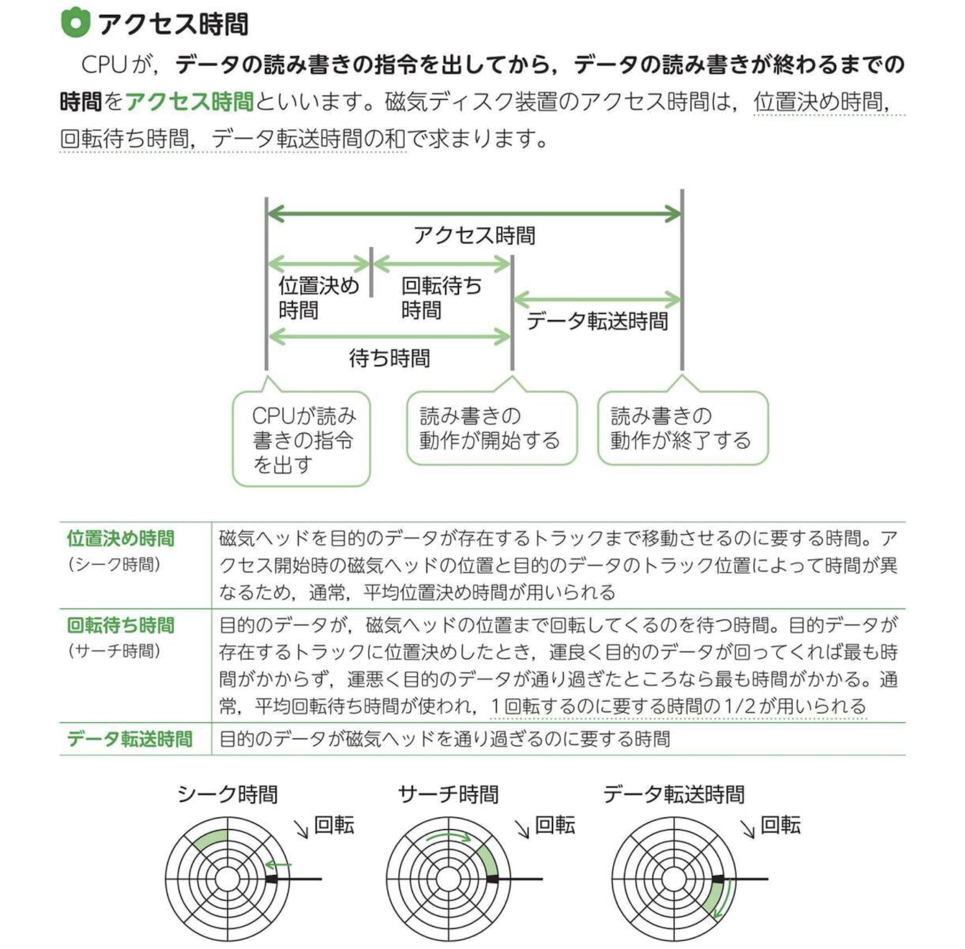
アクセス時間と容量の見積り
 | ＜例題問題＞
 | 回転数が4,200回/分で、平均位置決め時間が5ミリ秒の磁気ディスク装置がある。
 | この磁気ディスク装置の平均待ち時間は約何ミリ秒か。
 | ここで、平均待ち時間は、平均位置決め時間と平均回転待ち時間の合計である

 | ア | 7
 | イ | 10
 | ウ | 12
 | エ | 14

 |  | [計算]
 |  | 処理データのバイト数（バイト） | 7,200 | 回転数／分 | 3,600
 |  | 平均シーク時間（ミリ秒） | 16.2 | 最大記憶容量（バイト／トラック） | 48,000

 | ① | 1ミリ秒あたりの回転速度を求めよ。単位：[回転数／ミリ秒]

 | ② | 平均回転待ち時間を求めよ。単位：[ミリ秒]

 | ③ | データ転送時間を求めよ。単位：[ミリ秒]

 | ④ | アクセス時間を求めよ。単位：[ミリ秒]
 |  | アクセス時間＝平均シーク時間 + 平均回転待ち時間 + データ転送時間

